Sheet1
בדיקת תקינות פרוייקט דיווח פעילות
 | מידע נוסף | סטאטוס | תגובה | הערה | כללי
 |  |  |  |  |  | מס

 |  |  |  | ליפות קצת את העיצוב,להשתדל להשתמש בצהעי הלוגו שלהם |  | 1
 | אשר תנאי שימוש |  |  | בעת פיתחת היישום פעם ראשונה יש להציד את תנאי ההסכם | 2026-04-29 | 2
 | מהו "מידע אישי"? מידע אישי – מידע הנוגע לאדם פרטי (שאינו תאגיד) ומאפשר זיהוי שלו, כגון: שם, מספר מזהה, מידע על מיקום, או למאפיין פיזי, כגון: מידע גנטי, כלכלי ואף מזהה תרבותי – חברתי. בהתאם ל-GDPR, "מידע אישי" מוגדר כמידע המאפשר זיהוי של אדם מסוים. עם זאת, במסגרת הרגולציה ובמסמכים הנלווים לה המחוקק האירופי הבהיר כי ההגדרה רחבה ביותר ומתייחסת גם לכתובת מייל ומספר טלפון גם אם אין שום פרט נוסף עליהם. בדומה לכך הרגולציה אף חלה בנסיבות מסוימות על שורה של מזהים דיגיטאליים, כגון: כתובת IP, Cookie ID וכו'. הרגולציה מטילה שורה של כללים מחמירים על בעלי מאגר מידע (Controllers) וצדדים שלישיים המעבדים עבורם מידע (Processors) של תושבי האיחוד האירופי. למאמר המפרט את ההבדלים בין בעלי מאגר מידע למחזיקי מאגר מידע לחצו כאן במידה ויש עסקים שמקום מושבם מחוץ לאיחוד האירופי האוספים ומעבדים מידע אישי על תושבי האיחוד, יידרשו העסקים למנות נציג רשמי (DPR) מטעמם באחת ממדינות האיחוד האירופי שיהיה מיופה כוח וייצג אותם מול הרגולטורים להגנת פרטיות באירופה. כל מה שצריך לדעת אודות DPR – Data Protection Representative – לחצו כאן על מי חלות תקנות GDPR? תקנות GDPR חלות על כל בעל שליטה במידע ומעבד מידע אשר העסק שלו נמצא בגבולות האיחוד האירופי: בעל השליטה במידע (Data controller) – הגורם אשר קובע את מטרות עיבוד המידע ומעמיד את האמצעים לשם האיסוף והעיבוד, או במילים פשוטות יותר – מי שיוזם ומבקש את איסוף ועיבוד המידע. בדרך כלל במסגרת ולצורכי הפעילות העסקית שלו. מעבד המידע (Processor) – גורם משני המספק שירותים לבקר המידע – אוסף עבורו מידע, מעבד אותו או אפילו רק מאחסן אותו עבור בעל השליטה במידע. בנוסף, התקנות יחולו גם על כל בעל שליטה במידע ומעבד מידע אשר העסק שלו אינו נמצא בגבולות האיחוד האירופי במידה ו: העסק נושא מידע על תושבי האיחוד האירופי, זאת בעקבות שיווק ומכירת שירותים/מוצרים לתושבי האיחוד. העסק עוקב אחר התנהגות המשתמש האירופאי באתר/באפליקציה. תקנות GDPR לא חלות במידה ו: השימוש במידע אישי הינו לצרכים אישיים בלבד. השימוש במידע אישי הינו לצורכי חקירה ומניעת עבירות פליליות. השימוש במידע אישי הינו לצורכי ביטחון לאומי. לקבלת מידע טלפוני אודות רגולציית GDPR – לחצו כאן או התקשרו ל- 03-9677337 מהן הזכויות של מי ש
 | ראש הטופס |  |  | לאחר פתיחת חןדש חדש ןהפעלתו לא ניתן לשנות את הערכים כגון דיווח עתידי או תאריךל אחרון לדווח |  | 3
 |  |  |  | רק ע"י מנהל פרוייקט ומנהל מערכת
 | אישור והמשך למערכת
 |  |  |  | אין תפריט גראפי כמו באפיון והזרימה לא כפי שצויין | עדיין אין תפריט גראפי | 4

 |  |  |  |  | כרטיס עובד

 |  |  |  | יש לעשות בקרת תקינות ת"ז |  | 5
 |  |  |  | בקרת תקינות על טלפון |  | 6
 |  |  |  | ככלי כל בקרות התקינות בעברית | עדיין יש הערות באנגלית | 7
 |  |  |  | יום מנוחה צ"י רק שישי שבת ראשון |  | 8
 |  |  |  | טבלת תפקי מערכת |  | 9
 |  |  |  | בהעלאת קובץ להוסיף עמודת תאור | לא תוקן | 10
 |  |  |  | כותרות הדפים עריכת עובד כרטיס כחול עריכת עובד כרטיס ירוק הצבעים אמורים להיות הרקע ולא חלק מהכותרת |  | 11
 |  |  |  | קוד עובד ספרות בלבד | רשימת עובדים
 |  |  |  | טבלת סטאטוס עובד בעברית |  | 12
 |  |  |  | רשימת עובדים כפתורי הפעולות צריכים להיות מצד ימין כי לא רואים אותם בלי גלילה |  | 13
 |  |  |  | סיננתי לפי שם עובד, השבתתי אותו, רענו ללא הסינון אמור לנשאיר הפילטר |  | 14
 |  |  |  | אין את כל הסינונים שבאפיון |  | 15

 | ניתן לסנן ולחפש לפי כל ערך בסרגל הסינון. ניתן למיין לפי כל עמודה ע"י לחיצה על כותרת העמודה |  |  | לא כל העמודות מאפשרות מיון |  | 16

 |  |  |  |  | הקצאות
 |  |  |  | מספר שעות חודשיות ושנתיות לא לתת ספרות אחרי הנקודה |  | 17

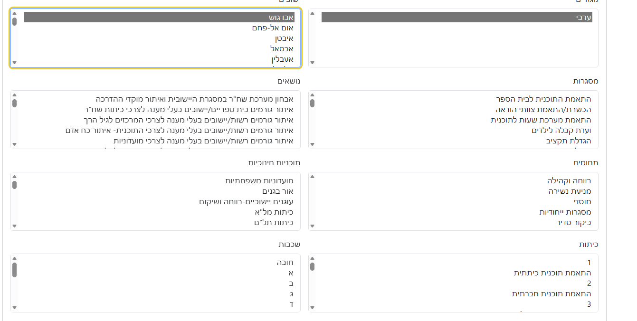

 |  |  |  | בחירות מרובות להקצאות לא ברור איך עושים עדכון לבחירות -תראה לי בשיחה |  | 18

 |  |  |  | ברירת מחדל של סיסמא צ"ל ת.זהות ודרישה לשנות סיסמא בכניסה ראשונה איפוס סיסמא יחזיר לתעודת זהות וידרוש חלפה שוב |  | 19

 |  |  |  | עדכנתי שרת מייל במערכת ועשיתי שכחתי סיסמא ולא קיבלתי מייל |  | 20

Sheet4
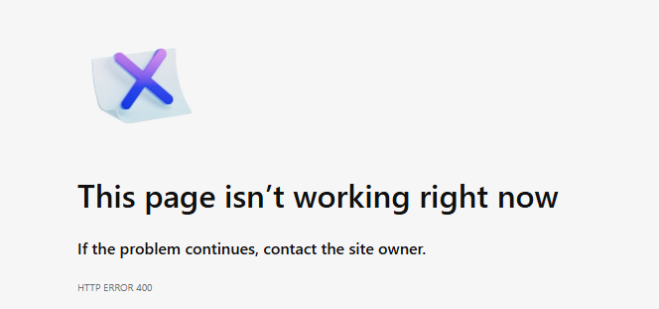
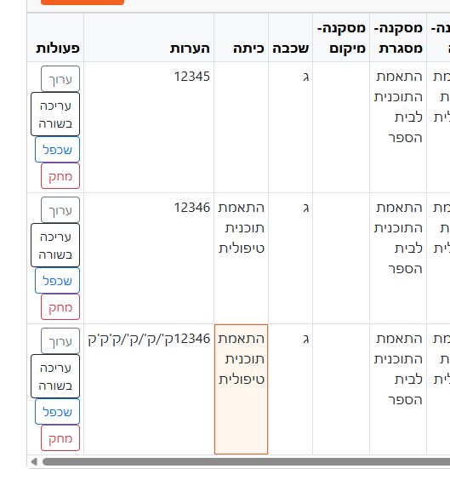

 | במסך הדיווח להעביר את עמודת הפעולות לעמודה ראשונה מימין | 1

 | שבכל מסכי המערכת שדה זה יהיה באותו מיקום בצד ימין | 2
 | ושתהיה לו אותה הכותרת שורות בעמוד

 | טעות שלי רק אדמין יכול לתקן דיןןח | 3

 | בעת כניסה ממסך דשבורד דיווחים לעריכת דיווח יש לאפשר חזקה לדשבורד הדיווחים | 4

לממתין לאישור | דחיתי דיווח, בדשבןרד בחרית שיציג את כל הססטאטוסים אבח הוא מחזיר את הפילטר לטרם דווחו | 5

 | בדשבורד דיווחים סיננתי ל הוחזר לתיקון | 6
 | והסטטוס מופיע באנגלית

 | במסך עובד בהוספת עובד עדיין יש הערות באנגלית | 7

 | ניסיתי לשנות סיסמא לסיסמא דומה עם שיוני תו 1 | 8
 | לא התקדם אהל לא נתן שום הערה
 | מתקבלת הודעה בגיבריש

 | בעריכה בשורה לא רואים את העמודות שנסחרו יש לפתוח את השורה כך שיראו את כל הערכיםן | 9

 | ניסיון להעלות דיווח עובד עם שגיאות באקסל | 10
 | שלח מייל עם פרוט הבעיות אבל לא הציג אותן על המסך אלא
 | הפנה לדף שלא קיים

 |  | גיבריש בשורות למטה לאחר העלאת אקסל דיווח | 11

 | אפשר להעלות אקסל דיווח של עובד אחר שלא קייםן במערכת |  | 12
 | שלח מייל אישור למשתמש תחתיו הועלה
 | למרות שלעובד אין הקצאות החשד שלי הוא
 | שאם העובד לא קיים הוא מייצר אותו לבד במערכת

 | עובד שאין לא הקצאות ונכנס לדף דיווח פעילות מופיע הודה בגיבריש |  | 13
 | נ

 | בטלפון שמתי מסמך ב DOWLOAD וכשמסים להעלות אותו דרך הטלפון הוא לא מציג אותו המחיצה אלא רק תמונות |  | 14

 | כפתור ניקוי פילטרים בכל דשסורג מופיע עם כיתוב אחר |  | 15
 | הכיתוב צ"ל נקה

 | בעת אישור דווח מעביר לדף שלא קיים ולא שולח מייל |  | 16
 | כנ"ל בעת דחיית דיווח

Sheet6
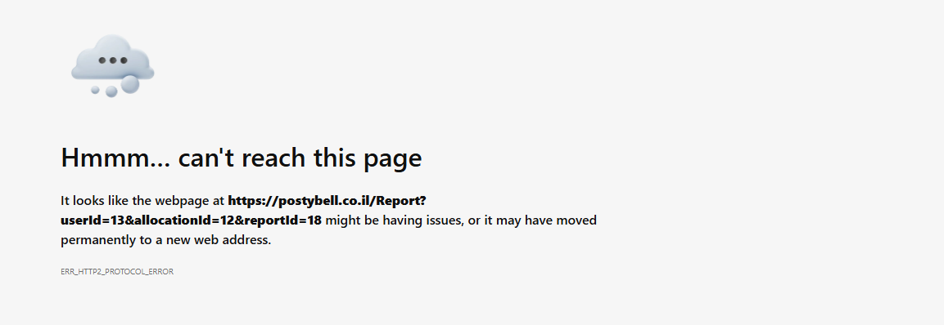
ניתן לעקוף על הדרישה להחלפת סיסמא ופשוט ללחוץ בתפריט | 1

מי שלא פעיל בתוכנה חעשות לו לוגאוט אחריי 30 דקות (רצוי שה ה30 יהיה עוד פרמטר) | 2

ניסיון ליבא אקסל מעובד רגיל העיף אותי | 3

תריץ סקריפת שמאפס לכולם את הסיסמא לתעודת זהןת (כך היה אמור להיות הקליטת אקסל העובדים. | 4

Sheet5
במסך דשברש דיווחים בבקשה להעביר את הכפתור ערוך לצד ימין עמןדה ראשונה | 1 | 1
בדשבורד דיווחים בקשה לסטטוס טרם דווח צריך לחהציג את כל העובדיםש חייבים בדווח וטרם דיווחו בתקופת בדיווחל הפעילה | 2
ניסיץי לאפס סhסמv (דרך הטלפון) | 3
כנראה לא מתאימה לחוקיות אבל ההודעה בגיבריש

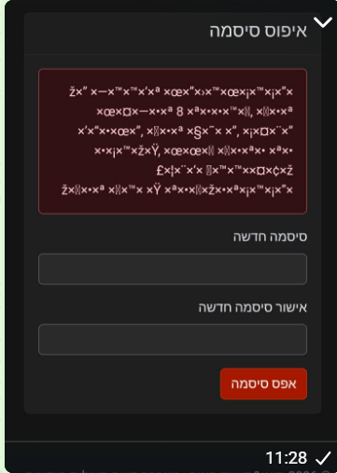

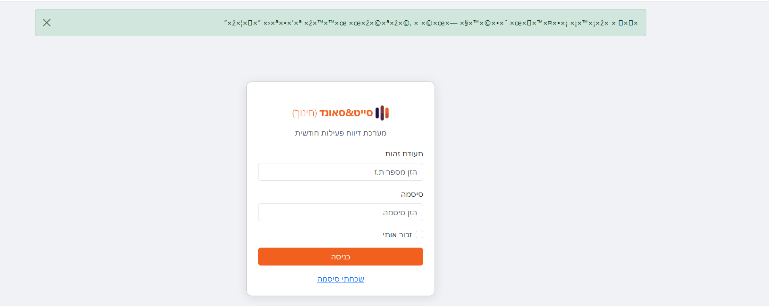
 | 4
בעת הזנת תז לאיפטס סיסמא ההודעה בגיבריש

לחיצה על אפס סיסמא במסך רשימת עובדים זורק לדף שלא קיים | 5
רק לעובד זה

 | 6

עדיין ניתן לעובד להגיש אקסל עם פרטי עובד אחר | 7

בעת קליטת אקבל לא מבוצעות בדירות של כל הערכים מול הקצעת העובד | 8
בעיקר שמתי לב בטבלאות הקומבו

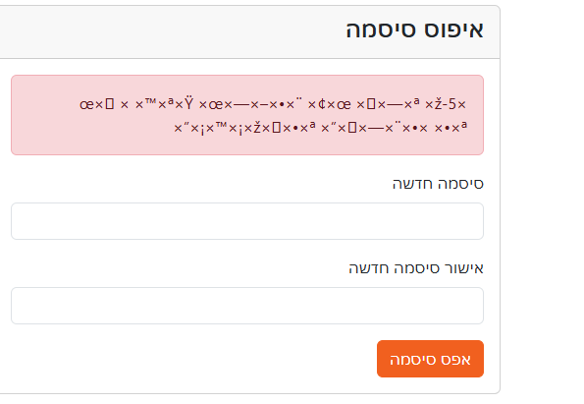
עוד גיבריש | 9

Sheet3
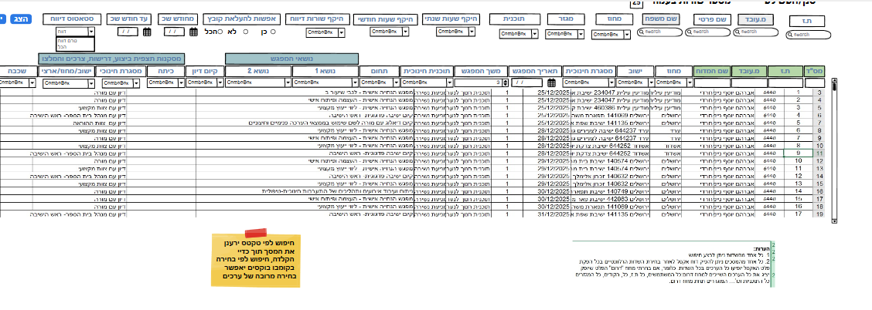
בעת ניסיון לשמור הקצאה לעובד (חדש) אם מילאתי רק את החלק עליון ולחצתי על שמור שום דבר לא קורה לא שומר ולא נותן הודעת שגיאה לאחר מכן ניסיתי שוב מלאתי את כל הפרוים | 1
עובד שמסומן לא אפשרות להעלאת קובץ לא מראה לו את האופציה הזאת

דשבורד דיווחין השתבש, אנטר להראות את כל השורות של הדיווחים

